SEPATU SISWA SRMP
SEKOLAH RAKYAT MENENGAH PERTAMA 8 CIMAHI
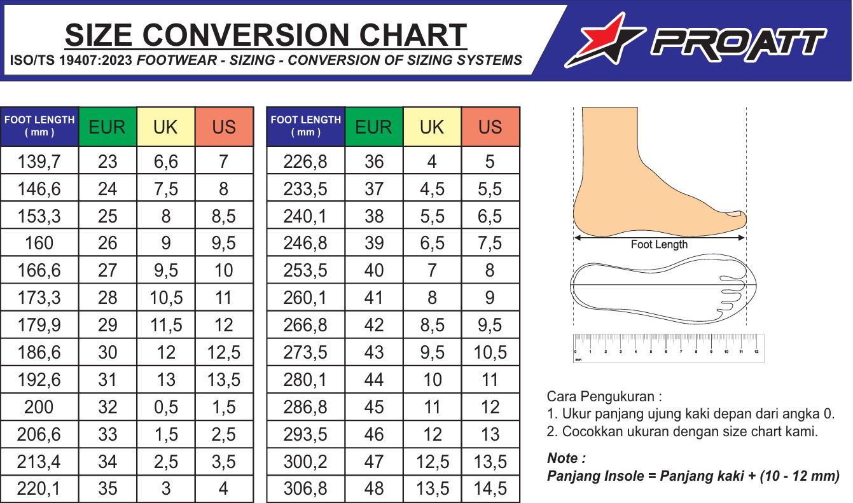

No | Nama Lengkap | Jenis Kelamin | Panjang Telapak Kaki (Sudah ditambah 1 cm) | Ukuran
1
2
3
4
5
6
7
8
9
10

 |  |  | .........................., ....... Oktober 2026
 |  |  | Mengetahui, |  | *) Catatan : Mohon agar tulisan yang berwarna merah dan kolom yang tersedia disesuaikan dengan kondisi dan jumlah yang ada pada sekolah. Di cetak kemudian ditanda tangan dan cap basah. Pastikan data yang dikirimkan sudah Valid dan tidak dapat di ubah kembali.

 | (Petugas Ukur/PIC) |  | (Kepala Sekolah)

 |  |  |  |  | *) Catatan : Mohon cocokan data ukuran dengan size chart terlampir diatas

